Cálculo de población
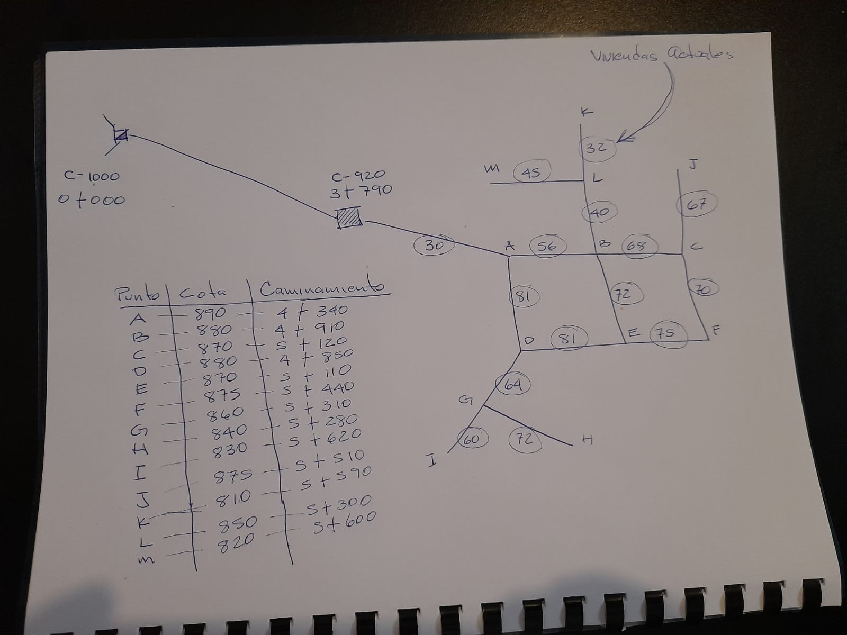
P. C. | Viviendas actuales | Poblacion actual | Viviendas futuras | Población futura | Caudal medio | Caudal de día máximo | Caudal de hora máxima | Caudal de consumo simultaneo | Observaciones
1 | 67 | 402 | 113 | 677 | 0.71 | 0.85 | 1.41 | 2.12
2 | 70 | 420 | 118 | 708 | 0.74 | 0.88 | 1.47 | 2.16
3 | 68 | 408 | 115 | 687 | 0.72 | 0.86 | 1.43 | 2.13
4 | 75 | 450 | 126 | 758 | 0.79 | 0.95 | 1.58 | 2.24
5 | 32 | 192 | 54 | 324 | 0.34 | 0.40 | 0.67 | 1.45
6 | 45 | 270 | 76 | 455 | 0.47 | 0.57 | 0.95 | 1.73
7 | 40 | 240 | 67 | 404 | 0.42 | 0.51 | 0.84 | 1.63
8 | 72 | 432 | 121 | 728 | 0.76 | 0.91 | 1.52 | 2.19
9 | 56 | 336 | 94 | 566 | 0.59 | 0.71 | 1.18 | 1.93
10 | 81 | 486 | 136 | 819 | 0.85 | 1.02 | 1.71 | 2.33
11 | 60 | 360 | 101 | 607 | 0.63 | 0.76 | 1.26 | 2.00
12 | 72 | 432 | 121 | 728 | 0.76 | 0.91 | 1.52 | 2.19
13 | 64 | 384 | 108 | 647 | 0.67 | 0.81 | 1.35 | 2.07
14 | 81 | 486 | 136 | 819 | 0.85 | 1.02 | 1.71 | 2.33
15 | 30 | 180 | 51 | 303 | 0.32 | 0.38 | 0.63 | 1.41
Sumatoria | 913 | 5,478 | 1,538 | 9,230 | 9.62 | 11.54
 |  |  |  | 1.2 | 830.74
 |  |  |  | 2

Criterios de diseño
R |  | 2.40% | %
N |  | 22 | años
Densidad de vivienda |  | 6 | Habit. / Viv.
Factor de crecimiento |  | 1.685
Dotación |  | 90 | l / hab / día
Factor de día máximo |  | 1.2
Factor de hora máxima |  | 2
Volumen del tanque de dist. |  | 25% | 207.68
 |  | 40% | 332.29
Volumen asumido |  | 300.00 | m3 | PARA BUEN CAUDAL DE ALMACENAMIENTO SE OPTA POR USAR UN TANQUE DE 300 M3 TAMBIEN POR LO DEL PLANO TIPICO

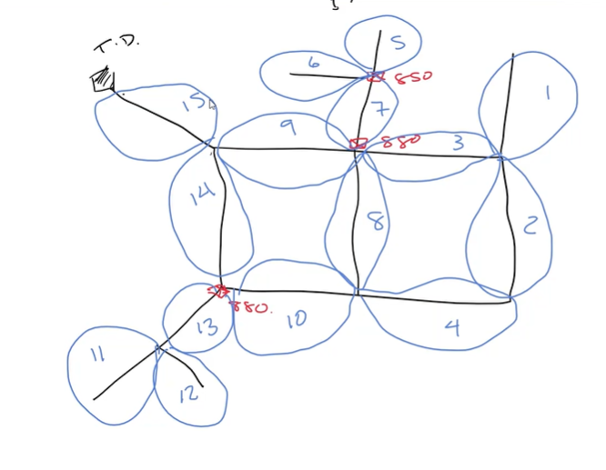
90 PRESION MAX EN CONDUCCION
60 PRESION MAX EN DISTRIBUCION
 |  |  |  |  |  |  |  |  |  | DIAGRAMA DE FLUJO

1 tramo
 | DISEÑO HIDRAULICO:
 |  |  |  |  |  |  |  |  |  |  |  |  |  |  | no sea mayor a 10
PC | Tramo |  | tipo de tubería |  | coeficiente | longit. | Long (3%) | Caudal | Cota de Terreno |  | Perdida de carga propuesta | D. Nom | Diam real | Vel. | HF | Longitud real | Presion Dinamica
 | De estación | A estación | mater. | presión |  | (mts.) | (mts.) | (l/s) | Inicial | Final |  | (pulg.) | (pulg.) | (m/s) | (mts.) | (m)
1 | TD | A | PVC | 160 | 140 | 550.0 | 566.5 | 27.63 | 919.00 | 890.00 | 5.00 | 6.60 | 6.00 | 1.51 | 7.92 | 564.00 | 912.08
2 | C | J | PVC | 160 | 140 | 390.0 | 401.7 | 2.12 | 870.00 | 875.00 | 3.00 | 2.57 | 3.00 | 0.46 | 1.42 | 402.00 | 906.99
3 | L | K | PVC | 160 | 140 | 290.0 | 298.7 | 1.45 | 850.00 | 810.00 | 5.00 | 1.89 | 2.00 | 0.72 | 3.77 | 300.00
4 |  |  | PVC | 160 | 140 |  | 0.0 |  |  |  |  | #DIV/0! |  | #DIV/0! | #DIV/0! | 0.00
5 |  |  | PVC | 160 | 140 |  | 0.0 |  |  |  |  | #DIV/0! |  | #DIV/0! | #DIV/0! | 0.00
6 |  |  | PVC | 160 | 140 |  | 0.0 |  |  |  |  | #DIV/0! |  | #DIV/0! | #DIV/0! | 0.00
7 |  |  | PVC | 160 | 140 |  | 0.0 |  |  |  |  | #DIV/0! |  | #DIV/0! | #DIV/0! | 0.00
8 |  |  | PVC | 160 | 140 |  | 0.0 |  |  |  |  | #DIV/0! |  | #DIV/0! | #DIV/0! | 0.00
9 |  |  | PVC | 160 | 140 |  | 0.0 |  |  |  |  | #DIV/0! |  | #DIV/0! | #DIV/0! | 0.00

 |  |  |  |  |  |  |  |  |  |  | 912.08
 |  |  |  |  |  |  |  |  |  |  | 856.23
 |  |  |  |  |  |  |  |  |  |  | 846.23

 |  | CRP EN COTA 880
 |  | EL SISTEMA TIENE 3 CRP

 | CAJAS ROMPE PRESION
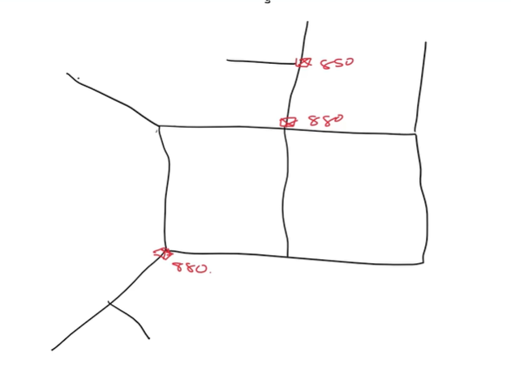

 |  | PUNTOS DE CONSUMO

2 circuitos
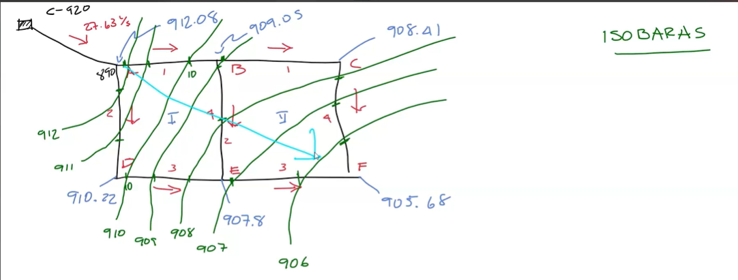
 |  | SE PROPUSO | PVC |  |  |  |  | Q BAJE A 0
Circuito | Tubería | Longitud | C | Diamtero | Caudal | Caudal | Hf | Hf | Hf/Q | Delta |  | Delta final | Caudal 1 | Caudal | Hf | Hf | Hf/Q | Delta |  | Delta final | Caudal 1 | Caudal | Hf | Hf |  | PRESIONES
1 | 1 | 90 | 140 | 4 | 15.41 | 15.41 | 3.082 | 3.082 | 0.200 | -0.205 |  | -0.205 | 15.205 | 15.205 | 3.007 | 3.007 | 0.198 | 0.052 |  | 0.052 | 15.257 | 15.26 | 3.03 | 3.03 |  | 909.05
 | 2 | 90 | 140 | 4 | -11.59 | 11.59 | 1.819 | -1.819 | 0.157 | -0.205 |  | -0.205 | -11.795 | 11.795 | 1.879 | -1.879 | 0.159 | 0.052 |  | 0.052 | -11.743 | 11.74 | 1.86 | -1.86 |  | 910.22
 | 3 | 90 | 140 | 2.5 | -3.72 | 3.72 | 2.187 | -2.187 | 0.588 | -0.205 |  | -0.205 | -3.925 | 3.925 | 2.416 | -2.416 | 0.615 | 0.052 |  | 0.052 | -3.873 | 3.87 | 2.36 | -2.36 |  | 909.72
 | 4 | 90 | 140 | 2.5 | 3 | 3 | 1.468 | 1.468 | 0.489 | -0.205 | -0.164 | -0.370 | 2.630 | 2.630 | 1.151 | 1.151 | 0.438 | 0.052 | 0.033 | 0.086 | 2.716 | 2.72 | 1.22 | 1.22 |  | 910.86
 |  |  |  |  |  |  |  | 0.545 | 1.434 |  |  |  |  |  |  | -0.137 | 1.410 |  |  |  |  |  |  | 0.03

2 | 1 | 90 | 140 | 4 | 6.45 | 6.45 | 0.614 | 0.614 | 0.095 | 0.164 |  | 0.164 | 6.614 | 6.614 | 0.644 | 0.644 | 0.097 | -0.033 |  | -0.033 | 6.581 | 6.58 | 0.64 | 0.64 |  | 908.42
 | 2 | 90 | 140 | 2.5 | -3 | 3 | 1.468 | -1.468 | 0.489 | 0.164 | 0.205 | 0.370 | -2.630 | 2.630 | 1.151 | -1.151 | 0.438 | -0.033 | -0.052 | -0.086 | -2.716 | 2.72 | 1.22 | -1.22
 | 3 | 90 | 140 | 2 | -2.2 | 2.2 | 2.451 | -2.451 | 1.114 | 0.164 |  | 0.164 | -2.036 | 2.036 | 2.123 | -2.123 | 1.043 | -0.033 |  | -0.033 | -2.069 | 2.07 | 2.19 | -2.19
 | 4 | 90 | 140 | 2 | 2.2 | 2.2 | 2.451 | 2.451 | 1.114 | 0.164 |  | 0.164 | 2.364 | 2.364 | 2.800 | 2.800 | 1.184 | -0.033 |  | -0.033 | 2.331 | 2.33 | 2.73 | 2.73 |  | 905.69
 |  |  |  |  |  |  |  | -0.854 | 2.812 |  |  |  |  |  |  | 0.170 | 2.762 |  |  |  |  |  |  | -0.04

CURVAS DE PRESION O ISOBARAS
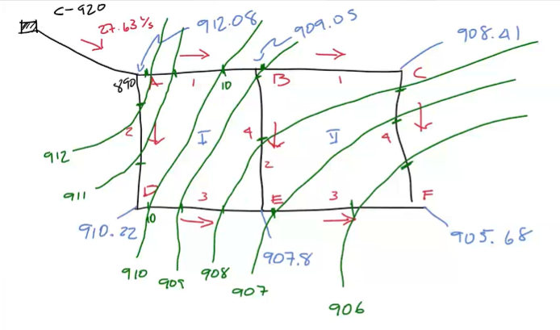

 |  |  |  |  |  |  | HF QUE BAJE A CERO HACIENDO MAS PEQUEÑO LAS PERDIDAS POS O MASS GRANDES LAS PERDIDAS NEG
 |  |  |  |  |  |  |  |  |  | hardy cross es unicamente para balancear caudales |  |  |  |  |  |  |  |  |  |  |  |  |  |  | CURVAS MAS DESPEGADAS HAY MENOR PERDIDA DE CARGA Y MIENTRAS MAS PEGADAS MAYOR PERDIDA DE CARGA

 |  |  |  |  |  |  | LA HF NEG SOLO INDICA LA DIRECCION DEL FLUJO |  |  |  |  |  |  |  |  |  |  |  |  |  |  |  |  |  | LAS CURVAS DE PRESION 100PRE VAN PERPENDICULARES A LA DIRECCION DEL FLUJO

